Diplomas ACRACB
Asociación Cultural Radioafiocnados Costa Blanca
DIPLOMA MOROS Y CRISTIANOS ALICANTE 2019

 | INDICATIVO : |  |  | DIRECCIÓN:
 | NOMBRE: |  |  | POBLACIÓN:
 | CORREO: |  |  | CÓDIGO POSTAL:

 | FECHA | INDICATIVO | BANDA | MODO | HORA | PUNTOS

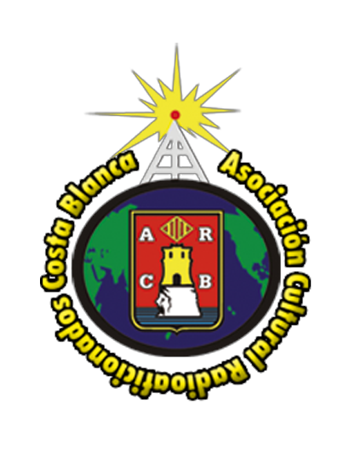
 |  |  |  | TOTAL |  | 0

 | PARA DIPLOMA HAY QUE REALIZAR 30 PUNTOS

 | E_MAIL: diplomas@acracb.org
 | MÁS INFO EN: WWW.ACRACB.ORG

 | Asociación Cultural Radioaficionados Costa Blanca.
 | Apdo. correos 2117 CP/03080 Alicante

 | Una vez completado los puntos, el diploma se descarga desde la web de ACRACB

